Lisez Moi
 |  | Help me, help me, S.O.S.

But : |  | Tranmettre des données de gestion des cultures et des types de sols pour la modélisation de l’évolution des stocks de carbone (RothC, CarboSeq, OSS117, …) | Template non éditable. Copiez/Collez donc (voir les trois screenshots) et changez éventullement la protection (onglet en haut à droite)

Rotation | - | Pour entrer les données de gestion culturale d’une rotaiton
 | - | 1 colonne = une culture de la rotation
 | - | Utilisez autant de colonne qu’il y a de cultures dans la rotation
 | - | Si vous voulez faire plusieurs rotations (ex. Champs d’essais = 1 rotation par modalité), alors dupliquez le groupe de lignes vers le dessous, (ID = 2, 3, 4, ...)
 | - | Les valeurs “plantes” et “matières organiques” sont contraintes par des listes en "vrac" reprises de manière semi-“organisée” dans 2 onglets “Liste”…”
 | - | D’autres données sont contraintes également

Soil | - | Pour entrer les données pédologiques des types de sol | #VALUE!
 | - | 1 colonne = un type de sol (lié par au numéro de la rotation)
 | - | Données contraintes également (%, …)
 | - | Certaines données sont essentielles, d’autres facultatives

 |  | Screenshots pour la copie en ligne sur Teams / SharePoint / OneDrive /Office

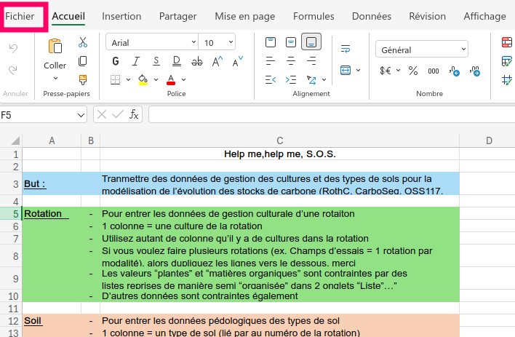
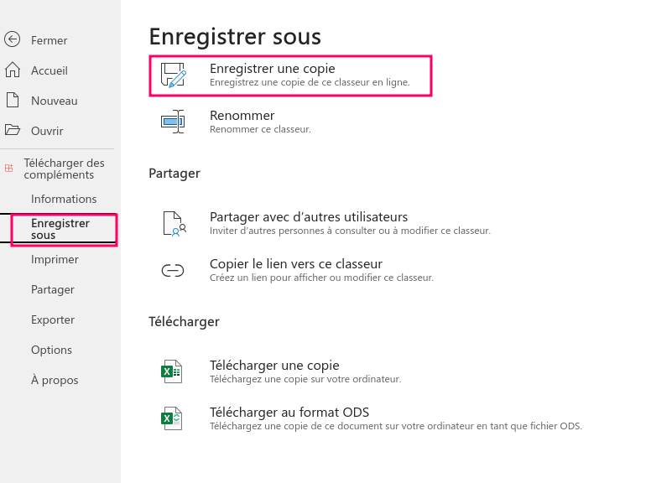
2
3
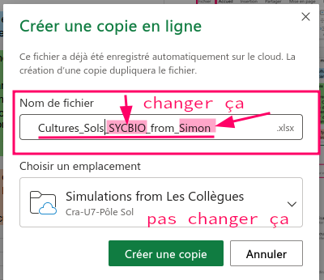
1

